Sheet1
 | https://oji-cloud.net/2020/08/04/post-5242/
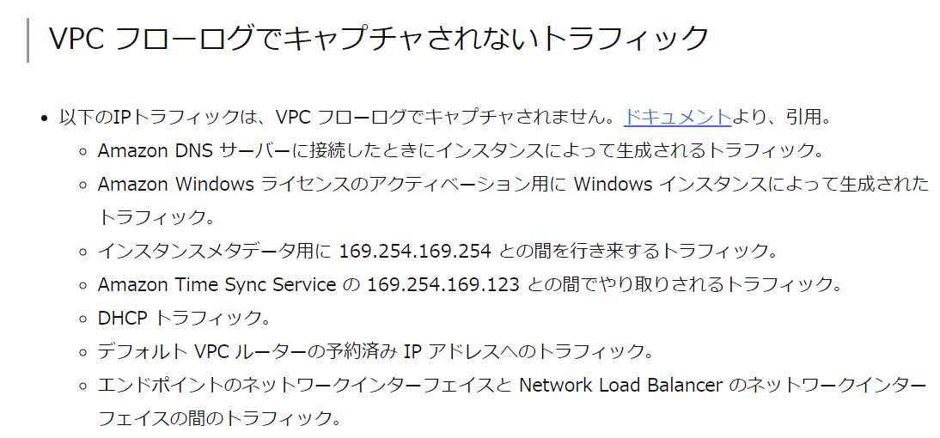
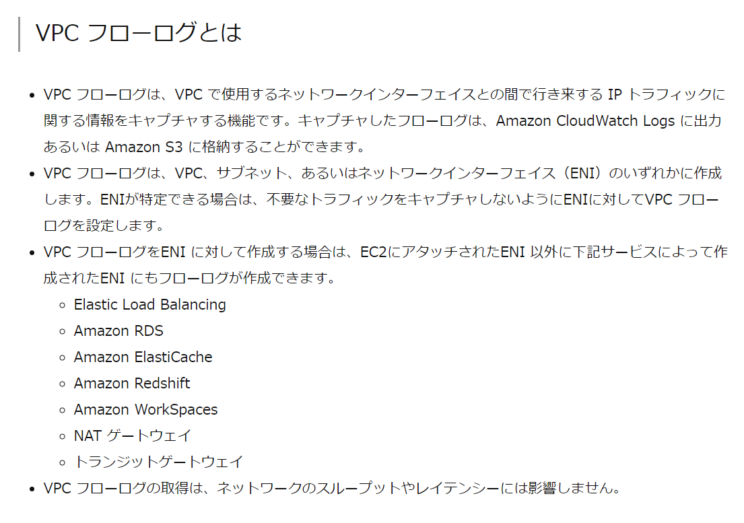

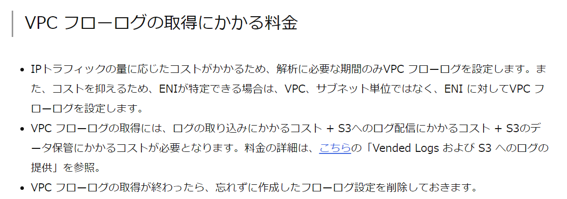

https://dev.classmethod.jp/articles/vpc-flow-logs-support-s3-output/

インターネットゲートウェイ
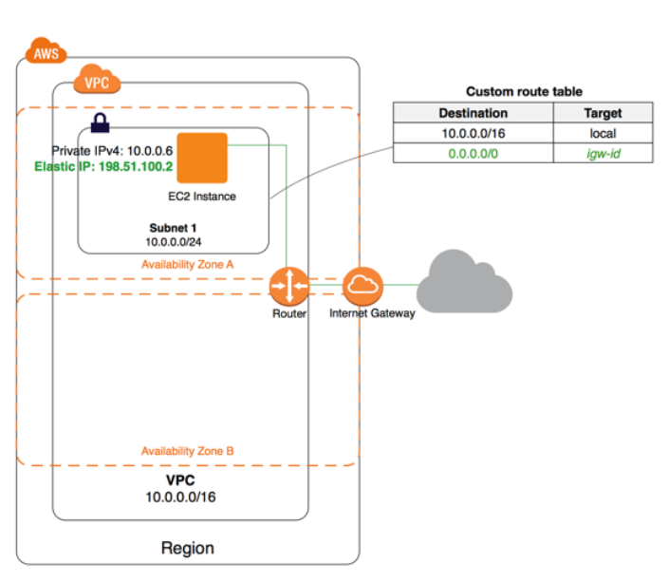
https://docs.aws.amazon.com/ja_jp/vpc/latest/userguide/VPC_Internet_Gateway.html

